Sheet1
id | name | points
1 | 吴伟 | 92
2 | 钱杰 | 30
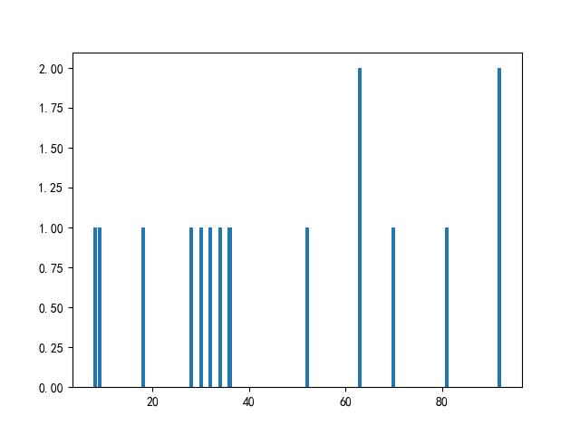
3 | 王援朝 | 8
4 | 赵超 | 32
5 | 孙超 | 63
6 | 刘中北 | 63
7 | 周抗美 | 36
8 | 周抗美 | 18
9 | 李超 | 70
10 | 禄超 | 92
11 | 刘超 | 34
12 | 吴抗美 | 28
13 | 赵杰 | 9
14 | 周杰 | 81
15 | 周杰 | 52

